Git memo
Git memo
since 2018/9/9
last update 2019/2/12

■ Git
 | ・元々 Linuxの開発で作られたバージョン管理システム
 | ・SubVersionとは異なり、ローカルにも差分情報がある。(各自がサーバも兼ねてる感じ)

■ GitHub
 | https://github.com/
 | ・Gitを使ったWebサービス。
 |  | →無料だが、リモートリポジトリは全て「公開」される。非公開にしたい場合は有料となる。
 |  | →2019/1/19 現在 制限付きだがPrivateリポジトリも無料で作れるようになった。
 | ・WebAPI「GithubAPI」も公開している。

■環境構築
 | 1.GitHubでアカウントを作成
 | 2.Git for Windowsをインストール
 |  | →これだけ入れればGitが使える（CUIでよければ...）

■Gitクライアント
 | GitHub DeskTop |  | GitHub自身が作っているGUIアプリ。
 |  |  | 日本語化できれば言うことなし。
 | SourceTree |  | GUIアプリ。高機能そう。
 |  |  | ここがわかりやすかった：https://naichilab.blogspot.com/2014/01/gitsourcetreegit.html?m=1
 | TortoiseGit |  | エクスプローラに統合。
 |  |  | SubVersionのように使えて敷居が低そう。オススメ。
 |  |  | ここがわかりやすかった：https://backlog.com/ja/git-tutorial/
 | Git Bash |  | CUIはメンドイ。（慣れるまでに挫折しそう...）

■ 基本
 | リポジトリ |  |  | 履歴を入れるための入れ物(フォルダ単位)
 | repository
 | リモートリポジトリ |  |  | サーバ上のリポジトリ。1人でGitを使う分には意識不要かも。(GitHubを使うなら必要)
 | remote repository |  |  | originという名前を付けるのが一般的（ていうか自動的になる）
 |  |  |  | リモートと省略される場合もある

 | ローカルリポジトリ |  |  | ローカルにあるリポジトリ
 | local repository |  |  | リポジトリ、ローカルと省略される場合もある
 |  |  |  | コミットするとステージの情報がローカルリポジトリに確定される

 | ステージ |  |  | インデックスとも呼ばれる
 | stage |  |  | 作業ツリーとローカルリポジトリの間にある領域
 |  |  |  | 作業ツリーのディレクトリ、ファイルはローカルリポジトリに入る前に一旦ステージに追加される

 | 作業ツリー |  |  | ローカルの作業ディレクトリとその配下のサブディレクトリ、ファイルの総称。
 | working tree |  |  | ワークツリー、ワーキングツリーとも言う。

 | クローン |  |  | リモートリポジトリを複製して、ローカルリポジトリを作成する(SubVersionでいうCheckOut)
 | clone |  |  | 変更履歴も複製される

 | フェッチ |  |  | 最新のリモートリポジトリを取得する。要はダウンロード。
 | fetch |  |  | プルと違って、取得するだけなので作業ツリーは変わらない。
 |  |  |  | (作業ツリーに反映する場合は ブランチをチェックアウトして マージ)
 |  |  |  | fetchすると追跡ブランチは更新されるが、ローカルのブランチ(のポインタ)は そのままとなる
 |  |  |  | リモートブランチから情報を取得してリモート追跡ブランチを更新するだけで、チェックアウトしているブランチにマージしません。
 |  |  |  | ワーキングツリーやインデックスには反映されません。
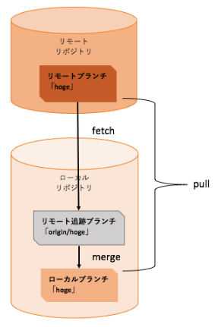

 | コミット |  |  | ローカルリポジトリにファイル/フォルダの変更を記録する （SubVersionには無い機能）
 | commit

 |  |  |  | コミットするときは必ずコミットログを書く必要があるが、直前のログの場合には簡単に修正することが出来ます。(amend)

 |  |  |  | TortoiseGitでのamend
 |  |  |  | 1.右クリックしてコミットウィンドウを開きます。
 |  |  |  | 2.「最後のコミットのやり直し（日本語化していない場合はAmend Last Commit）」にチェックを入れる。
 |  |  |  | 3.直前のコミットログがメッセージボックスに表示されるので、編集してコミットします。

 | プッシュ |  |  | リモートリポジトリにローカルリポジトリの変更点を反映する （SubVersionでいうCommit）
 | push |  |  | 要はアップロード

 | プル |  |  | リモートリポジトリからローカルリポジトリに最新をコピーする（SubVersionでいうUpdate）
 | pull |  |  | 要はダウンロード＆マージ。フェッチとマージを同時にやってくれるのがミソ。
 |  |  |  | →従って、pushの反対はfetchとなる (pullではない)

 | プルリクエスト |  |  | 開発者のローカルリポジトリでの変更を他の開発者に通知する機能
 | （プルリク、PR） |  |  | レビュー担当やマージ担当に依頼する場合に使う(つまり チーム開発用の機能)
 | pull request |  |  | Gitの機能ではなくGitHubが最初に作った機能。

 | チェックアウト |  |  | ブランチを切り替える (SubVersionのCheckOutとは全然違うので注意)
 | checkout
 |  |  |  | TortoiseGitでのチェックアウト
 |  |  |  | 1.作業フォルダを右クリックして表示されるメニューで、「TortoiseGit」＞「切り替え」

 | ブランチ |  |  | ファイルを枝分かれさせて 複数バージョンを同時に管理すること
 | branch |  |  | 履歴の流れを分岐して記録していくためのもの
 |  |  |  | 分岐したブランチは他のブランチの影響を受けないため、
 |  |  |  | 同じリポジトリ中で複数の変更を同時に進めていくことができる
 |  |  |  | ブランチの現在位置（ポインタ）を指す場合もブランチという

 |  |  |  | ブランチの統合には、mergeを使う方法と、rebaseを使う方法の2種類があります。
 |  |  |  | どちらを使うかで統合後のブランチの履歴が大きく異なります。

 |  |  |  | TortoiseGitでのブランチの削除
 |  |  |  | 1.作業フォルダを右クリックして表示されるメニューで、「TortoiseGit」＞「リファレンスをブラウズ」をクリックすると、
 |  |  |  | リファレンスをブラウズ画面が表示されます。
 |  |  |  | 2.リファレンスをブラウズ画面で、ブランチ名を右クリックして表示されるメニューで、「ブランチを削除」をクリックします。
 |  |  |  |  | →ローカル、リモートどちらのブランチも削除できる

 |  |  |  | ブラウザでブランチ作成
 |  |  |  | switch branches/tagsのテキストボックスに、新規ブランチ名を入れると「Create branch」が表示される。
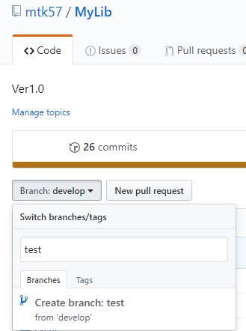

 |  |  |  | リネームは出来ないが、削除はできる。（ゴミ箱アイコン）
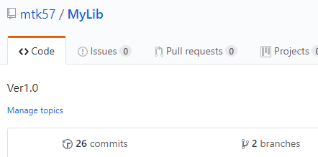

 | masterブランチ |  |  | リポジトリに最初のコミットを行うと、Gitはmasterという名前のブランチを作成します。
 |  |  |  | そのため、以後のコミットはブランチを切り替えるまでmasterブランチに追加されていきます。

 | マージ |  |  | あるブランチに 他のブランチの変更を取り込むこと
 | merge |  |  | 複数の履歴の流れを合流させることができます。
 |  |  |  | マージには2種類ある。
 |  |  |  | Fast Forward

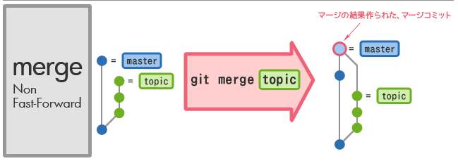
 |  |  |  | Non Fast Forward

 |  |  |  | →ブランチはそのまま残る

 |  |  |  | TortoiseGitでのマージ操作
 |  |  |  | 1.作業フォルダを右クリックして表示されるメニューで、「TortoiseGit」＞「マージ」をクリックすると、マージ画面が表示されます。
 |  |  |  | 2.マージ画面で、現在のHEADにどの版（コミット）をマージするのか「From」に入力します。
 |  |  |  | 3.競合がなくマージを完了すると、「Gitコマンド実行中」画面に「成功」が表示されます。「閉じる」ボタンを押します。

 |  |  |  | <競合がある場合の操作>
 |  |  |  | 競合があると、Gitコマンド実行中画面が表示され、マージが中断されます。
 |  |  |  | 1.競合の解決ボタンを押すと、コミット画面が表示されます。
 |  |  |  | 2.コミット画面で競合があるファイルのファイル名をダブルクリックすると、TortoiseGitMerge画面が表示されます。(もしくはWinMerge)
 |  |  |  | 左ブロックに「あちら側」としてマージ画面でFromに指定した版（コミット）の内容が表示され、
 |  |  |  | 右ブロックに「こちら側」として現在のブランチのHEADの内容が表示されます。
 |  |  |  | 下ブロックの「マージ済み」で競合の解消を行います。
 |  |  |  | 3.「?????・・・」が表示されている部分を修正します。
 |  |  |  | 行内をクリックすると行を選択することができ、選択した行は太枠で囲まれます。
 |  |  |  | コピーや貼り付けをしたり直接入力をして競合を解消します。
 |  |  |  | 4.画面上にあるメニューの「解決済みとする」をクリックします。
 |  |  |  | 5.コミット画面でコミットします。

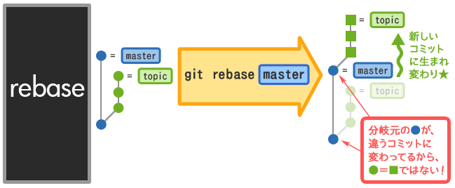
 | リベース |  |  | ブランチの根元を別のブランチに付け替える
 | rebase

 |  |  |  | resetよりも強力な過去改変!
 |  |  |  | 実はcherry-pickを連続して行っている

 |  |  |  | 統合する目的でリベースを使うことができますが、共有リポジトリでリベースすることはできません。
 |  |  |  | その理由は、リベースすると失われる版（コミット）情報があり、リベースした後プッシュできなくなる恐れがあるためです。

 |  |  |  | TortoiseGitでのマージ操作
 |  |  |  | 1.作業フォルダを右クリックして表示されるメニューで、「TortoiseGit」＞「リベース（ブランチの付け替え）」をクリックすると
 |  |  |  | リベース画面が表示されます。
 |  |  |  | 2.リベース画面で、「ブランチ」に新しい主軸のブランチ、「上流」に前の主軸のブランチを入力します。
 |  |  |  | 3.リベースにより反映される変更が一覧表示されます。
 |  |  |  | 採用する変更を確認の上、「リベース開始」をクリックします。
 |  |  |  | 4.競合があるとリベースが中断されます。
 |  |  |  | リベース画面で競合があったファイルのファイル名をクリックすると、TortoiseGitMerge画面に競合内容が表示されます。
 |  |  |  | 競合を解消してコミットします。リベースが完了するまで競合の解消を繰り返します。
 |  |  |  | 5.リベースが完了したら、「終了」をクリックします。

 | HEAD |  |  | 現在使用しているブランチの先頭を表す名前です。最後にコミットしたポイント
 |  |  |  | 最新のコミットに対するハッシュ値の別名です。
 |  |  |  | HEADが移動することで、使用するブランチが変更されます。
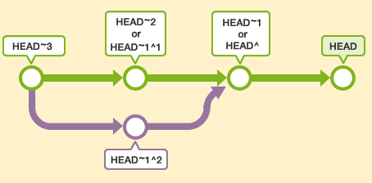

 | FETCH_HEAD |  |  | リモートブランチの最新のコミットに対するハッシュ値の別名です。
 |  |  |  | git cloneやgit fetch などで作成されます。

 | ORIG_HEAD |  |  | 最新の一つ手前のコミットに対するハッシュ値の別名です。

 | MERGE_HEAD |  |  | ローカルブランチ<branch-name>の変更をmasterブランチにマージしたとします。
 |  |  |  | このときのローカルブランチ<branch-name>の最新のコミットに対するハッシュ値の別名です。

 | コミットの位置 |  |  |  | ※ここで言っているmasterブランチはリモートリポジトリの「デフォルトブランチ」のことを指す。（デフォルトブランチ名は必ずmasterとは限らないし、デフォルトブランチは変更できるので）
 |  |  |  |  | origin/master | リモートリポジトリの「master」ブランチの追跡ブランチの位置

 |  |  |  |  | origin/HEAD | リモートリポジトリのHEADの位置
 |  |  |  |  |  | 通常「origin/master」と同じ位置を指す

 |  |  |  |  | master | ローカルリポジトリの「master」ブランチの位置

 | サブモジュール |  |  | プロジェクトで管理しているGitリポジトリとは別に、独立したリポジトリをプロジェクトに含ませることができます。
 | submodule |  |  | サブモジュールを含んだプロジェクトでは、プッシュ・プルをおこなってもサブモジュール側のリポジトリには影響がない
 |  |  |  | 、といった特徴があります。
 |  |  |  | ブランチ単位で管理する通常のリポジトリと違い、サブモジュールはコミットID単位で管理する
 |  |  |  | リポジトリ先の情報等は.gitmodulesというファイルに記載される。
 |  |  |  | サブモジュールは親プロジェクトの特定のコミットとコミット単位で紐づく。
 |  |  |  | サブモジュールを追跡する対象はブランチではなくコミットである。

 | リビジョン |  |  | コミットによって作られる、状態の単位を「リビジョン」という。
 | revision |  |  | より分かりやすい言葉だと「バージョン」に近い。
 |  |  |  | ちなみに c77350968302fb61bccb3e604e2ecd297c9c3c02 みたいなのは「コミットのハッシュ値」とか「リビジョン番号」とか呼ぶ。

 | スタッシュ |  |  | 現在の作業を一時的に退避する
 | stash
 |  |  |  | まだコミットしていない変更内容や新しく追加したファイルが、インデックスやワークツリーに残ったままで、
 |  |  |  | 他のブランチへのチェックアウトを行うと、その変更内容は元のブランチから、移動先のブランチに対して移動します。

 |  |  |  | ただし、移動先のブランチで、同じファイルが既に何らかの変更が行われている場合はチェックアウトに失敗します。
 |  |  |  | このような場合は、変更内容を一度コミットするか、またはstashを使って一時的に変更内容を退避させてからチェックアウトしなければなりません。

 |  |  |  | stashとは、ファイルの変更内容を一時的に記録しておく領域です。stashを使うことで、
 |  |  |  | ワークツリーとインデックス中でまだコミットされていない変更を一時的に退避させることができます。
 |  |  |  | 退避させた変更は後から取り出して、元のブランチや別のブランチに反映させることができます。
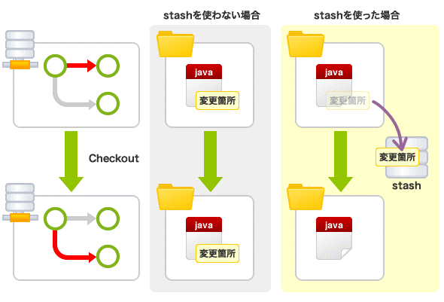

 | タグ |  |  | コミットを参照しやすくするために、わかりやすい名前を付けるものです。
 | tag |  |  | 軽量タグと、注釈付きタグの2種類のタグが使用できます。

 | リバート |  |  | 既存のコミットを元に戻す。
 | revert |  |  | 「取り消したいコミットを打ち消すようなコミットを新しく作成する」という処理によって、コミットを元に戻します。
 |  |  |  | resetとは異なり、打ち消しのコミットを行うので 履歴は残る。

 |  |  |  | TortoiseGitでの操作
 |  |  |  | 1.ログを開き、リバートしたいログで右クリックして「この変更のコミットを戻す」
 |  |  |  | 2.その後にコミットすればリバート成功

 | リセット |  |  | HEADを履歴の中で移動させたり、ステージや作業ツリーの内容をHEADに合わせたりする
 | reset |  |  | revertとは異なり、単なるポインタの移動なのでコミット履歴は残らない。

 |  |  |  | TortoiseGitでの操作 |  |  | ※ローカルでの作業をいろいろしていたらよくわからなくなったので、元に戻したい場合。
 |  |  |  | 1.TortoiseGit→Show log
 |  |  |  | 2.origin/masterとなっている行で,「Reset “master” to this…→Hard」を選びます。
 |  |  |  | 3.これで、自分のコミットをすべて無効にした状態になります。

 | 追跡ブランチ |  |  | リモートブランチの位置を記憶する特殊なローカルブランチ
 |  |  |  | ローカルブランチmasterをリモートoriginにプッシュすると、リモートリポジトリにmasterブランチができる。
 |  |  |  | それと同時にローカルリポジトリのリモートのmasterと同じ場所に origin/masterという名前の追跡ブランチができる
 |  |  |  | git fetchで更新されます。
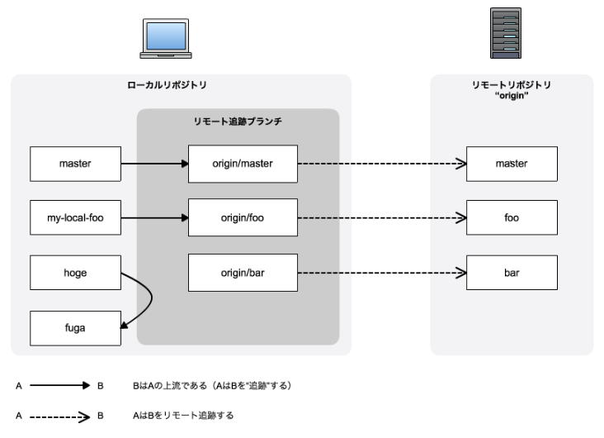

 | ポインタ |  |  | HEAD、ブランチ、タグは単なるポインタ。

 | 切り離されたHEAD |  |  | HEADがどのブランチの先端とも一体でない状態。
 |  |  |  | 任意のコミットをチェックアウトすると起こる。（チェックアウトすると コミットにHEADが移動するので）
 |  |  |  | この状態でコミットしても ブランチとの関連は失われる。

 | チェリーピック |  |  | 他のブランチの差分(パッチという)を取り込む。（コミットを抜き取る）
 | cherry-pick |  |  | masterとdevというブランチがあり、devにmasterの差分を取り込みたい場合に便利。（競合していたら面倒くさいけど）
 |  |  |  | コミット単位で取り込めるのがいいかも。
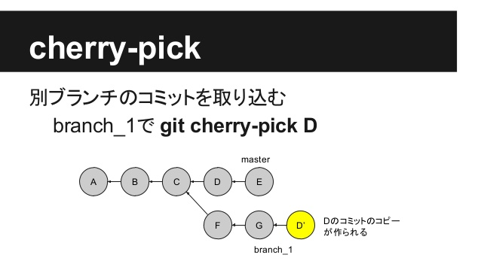

 |  |  |  | TortoiseGitでの操作
 |  |  |  | 取り込み先：release
 |  |  |  | 取り込み元：develop
 |  |  |  | とした場合：
 |  |  |  | 1.releaseブランチに切り替え
 |  |  |  | 2.ログを表示
 |  |  |  | 3.左上に現在のブランチ名（release）が書いてあるリンクをクリックするとbrowse references（リファレンスをブラウズ）という画面が出てきます。
 |  |  |  | 4.そこで取り込みたいコミットのあるブランチ（develop）を選択して、okをおします。
 |  |  |  | 5.左上がdevelopになっているのを確認して、取り込みたいコミットを右クリックする。
 |  |  |  | 6.Cherry Pick this commit...(「このコミットをチェリーピック(採用)」)と出てきますので押して、
 |  |  |  | 次の画面のcontinueボタンを押すと取り込むことができます。

 | 融合 |  |  | マージ元ブランチでの変更を1コミットにまとめてマージする。
 | squash

 |  |  |  | 主な利用シーン：トピックブランチ中のコミットを一つにまとめて統合ブランチに統合する。

 |  |  |  | TortoiseGitでの操作
 |  |  |  | 1.まずマージ先のブランチにチェックアウトします。
 |  |  |  | 右クリック > [TortoiseGit] > [切り替え] を選択
 |  |  |  | 切り替えたいブランチを選択して OK を押す
 |  |  |  | 2.次にマージを実行します。
 |  |  |  | 右クリック > [TortoiseGit] > [マージ] を選択
 |  |  |  | マージ元のブランチを選択
 |  |  |  | オプションで 融合 にチェックを入れて OK を押す
 |  |  |  | 3.最後にコミットを行います。
 |  |  |  | 右クリック > [コミット]

 | origin |  |  | デフォルトのリモートリポジトリ名

 | master |  |  | デフォルトのリモートリポジトリのブランチ名

 | ハッシュ値 |  |  | Gitではコミット時にSVNのリビジョン番号のような連番を使いません。代わりに、ハッシュ値を使います。

 | リモートブランチについて |  |  | ローカルでブランチを作成して、PUSHすればリモートブランチが作成される。

TortoiseGit
TortoiseGit

■ログの見方

 | 【凡例】
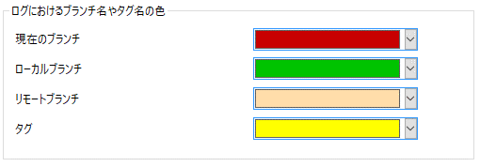

 | 1.ローカルにCOMMIT

 | 2.リモートにPUSH

 | 3.masterからTopicを派生

 | 4.TopicブランチをCOMMIT

 | 5.TopicブランチをPUSH

 | 6.masterからTopic_Subを派生

 | 7.Topic_SubブランチをCOMMIT

 | 8.Topic_SubブランチをPUSH

 | 9.Topicブランチに切り替え

 | 10.TopicブランチをCOMMIT (2回目)

 | 11.TopicブランチをPUSH (2回目)

 | 12.TopicからDevelopを派生

 | 13.masterに切り替え

 | 14.masterからHogeを派生

 | 15.HogeをCOMMIT

 | 16.HogeをPUSH

 | 17.この時点でのリビジョングラフと全ブランチのログ
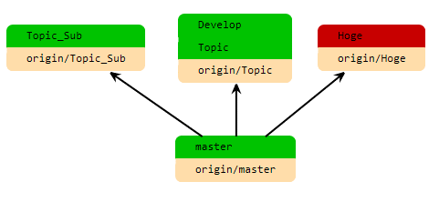

 | 18.masterに切り替え、Hogeをmasterにマージ（Hogeは削除）

 | 19.masterをPUSH

 | 20.topic_subに切り替え

 | 21.topicにMERGE
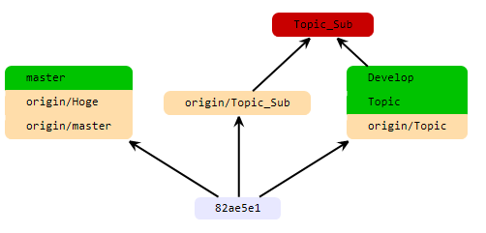

 | 22.topic_subをPUSH
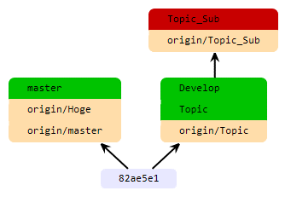

 | 23.masterにマージしてCOMMIT
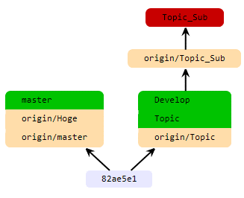

 | 24.topic_subをPUSH
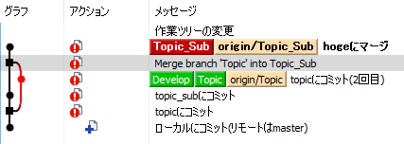
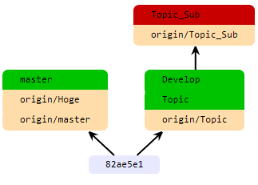

■復元 |  | ★重要!
 | ・PULLして、ローカルリポジトリを最新化するときにエラーが出て、どうしても解消できない場合、リモートリポジトリの状態を位置から取得し直したいときは、

 | ①復元したいフォルダを削除(またはリネーム)する。
 | ②コンテキストメニューから「変更の取り消し」を行う。
 | ③復元したいファイルを全て選択する。

 |  |  | masterとdevというブランチがあり、devにmasterの差分を取り込みたい場合に便利。（競合していたら面倒くさいけど）
 |  |  | コミット単位で取り込めるのがいいかも。

 | リモートブランチについて |  | ローカルでブランチを作成して、PUSHすればリモートブランチが作成される。

Resource
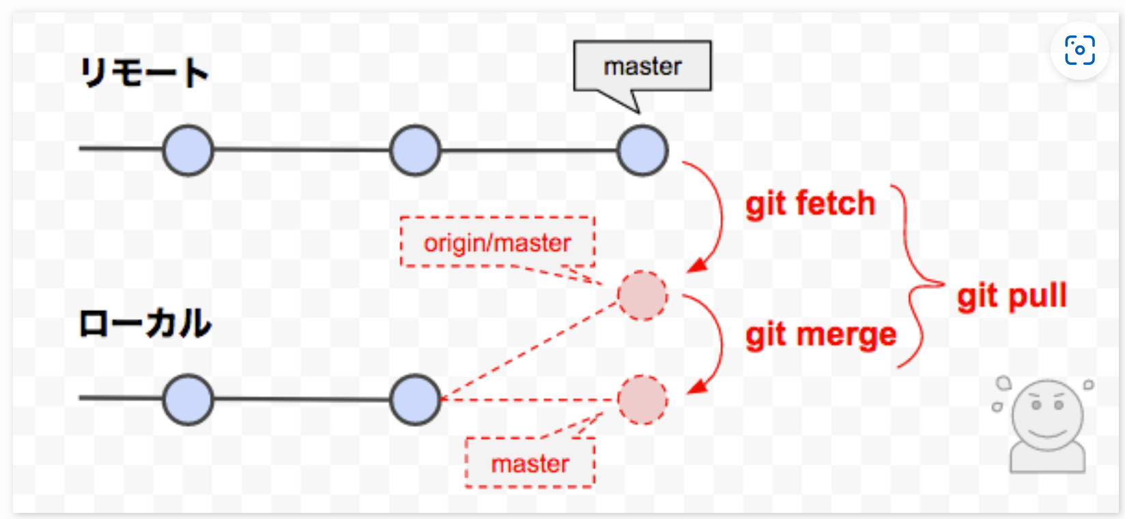
Resource

 | ■プロジェクトのディレクトリ構成
ステージする（$ git add）
コミットする ($ git commit)
ステージ
作業ツリー
リポジトリ
チェックアウト
.git

 | $ git init を作業ツリーの最上位の階層で実行すると、「.git」隠しフォルダが作成される。
 | .gitフォルダ配下には、でステージとリポジトリを管理するためのファイルが作成される。

 | ■ヘッドの移動

.git
ステージして
コミットする
親
子
HEAD

 | Gitは「現在のコミット」（最新のコミット）を指すポインタ（上図の旗）を保持していて、このポインタを「HEAD」という。
 | コミットすると、HEADはそのコミットを指す。
 | 元々HEADが指していたコミットを新しいコミットの親と呼び、新しいコミットをそのコミットの子と呼ぶ。
 | 子コミットは親コミットのポインタを持つ。（上図の黄色の矢印）

HEAD
最初のコミット
直近のコミット
 | ■コミットグラフ

 | ■git reset --hard の動作

.git
HEAD

リセット

リセット

 | git reset --hardを行うと、作業ツリー、ステージがHEADの状態となる。（作業ツリーやステージに変更しているファイルがあると悲惨）

 | ■git reset C の動作 | ※Cは便宜上コミットIDを省略したもの。
A
E
HEAD
B
C
D
A
C
HEAD
B
B
B
git reset C

 | resetコマンドは、HEADの移動を行える。
 | オプション指定なしなので、作業ツリーは変えないがステージはリセットされる。（--softをつけるとステージも作業ツリーも変えない）
 | 誤って、git resetした後で、HEADを元のコミットに戻す手段もある。

 | ■履歴の枝分かれ

ブランチ
ブランチ
ブランチ
マージ

 | ■ブランチの成長・枝分かれ・切り替え

A
HEAD
masterブランチ
①最初のコミット

②コミットを２回行う （masterブランチが成長していく）
A
B
C
HEAD
masterブランチ

③testブランチを作成し、HEADを切り替え（下図では分かりづらいが）
A
B
C
HEAD
testブランチ
masterブランチ

④testブランチにコミット
A
B
C
HEAD
testブランチ
masterブランチ
D

⑤masterブランチに切り替え
A
B
C
testブランチ
masterブランチ
D
HEAD

⑥masterブランチにコミット
A
B
C
testブランチ
masterブランチ
D
E
HEAD

 | ■追跡ブランチ

A
B
リモート（origin）
A
B
ローカル
プッシュ
masterブランチ
masterブランチ
origin/master 追跡ブランチ
同じコミットを指す
①追跡ブランチの作成

A
B
リモート（origin）
A
B
ローカル
masterブランチ
masterブランチ
origin/master 追跡ブランチ
同じコミットを指したまま
②ローカルでの開発が進んでも
C
D
E

A
B
リモート（origin）
A
B
ローカル
masterブランチ
masterブランチ
origin/master 追跡ブランチ
やっぱり同じコミットを指している
③プッシュによる追跡ブランチの更新
C
D
E
C
D
E
プッシュ

 | ■フェッチ

A
B
リモート（origin）
A
B
ローカル
masterブランチ
masterブランチ
origin/master 追跡ブランチ
①リモートがローカルより進んでいる状態
C
D

A
B
リモート（origin）
A
B
ローカル
masterブランチ
origin/master 追跡ブランチ
②originのブランチをフェッチする
C
D
C
D
masterブランチ
フェッチ

 |  |  | コミット単位で取り込めるのがいいかも。 |  | masterとdevというブランチがあり、devにmasterの差分を取り込みたい場合に便利。（競合していたら面倒くさいけど）

ローカルのmasterの位置は変わらない

 | ■マージ（first-forward merge）

A
B
リモート（origin）
A
B
ローカル
masterブランチ
origin/master 追跡ブランチ
①フェッチの直後
C
D
C
D
masterブランチ

A
B
リモート（origin）
A
B
ローカル
masterブランチ
origin/master 追跡ブランチ
②追跡ブランチまでmasterブランチを早送りマージ
C
D
C
D
masterブランチ
早送りマージ

 |  |  |  | FetchとMergeを一緒にやるのがpull

 | リモートブランチについて |  | ローカルでブランチを作成して、PUSHすればリモートブランチが作成される。

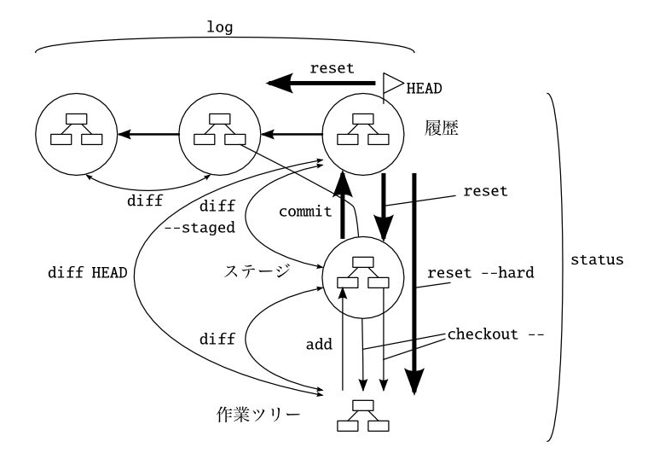

 | ■pull, fetch ,mergeについて |  | https://www-creators.com/archives/1097

